关系图
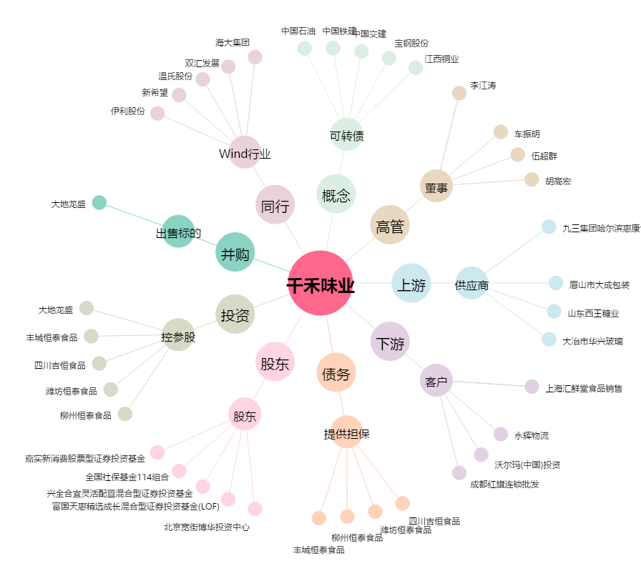
千禾味业[603027.SH] - 关系概览图

